상품제안서
뮤스트 B12 레트로 블루투스 스피커 | 상품코드: F27881

 |  |  |  |  |  |  | 02-412-0044 | www.easy1.co.kr
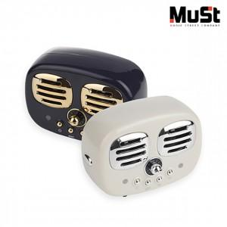

【상세/제작정보】

【인쇄/포장옵션】 | 풀칼라 / 포장지포장

【공급단가】 | 수량 | 100~ | 300~ | 500~ | 1,000~ | 3,000~
*VAT별도 | 단가 | 9,090원 | 8,940원 | 8,720원 | 8,500원 | 8,360원

【상품 URL】 | https://dev.easy1.co.kr:443/src/goods_detail.php?gdno=27881

